Hárok1
V prípade záujmu kontaktujte Lauru Hoľanovú 0905 385 911

Obrázok č. | Foto 1 | Foto 2 | Názov | Šírka (cm) | Výška (cm) | Hĺbka (cm) | Počet ks
1 | 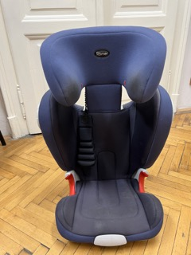 |  | Autosedačka Romer 9-36 kg, ISO FIX |  |  |  | 1
2 | 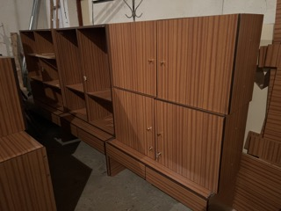 |  | Obývačková/kancelárska stena |  |  |  | 1
3 | 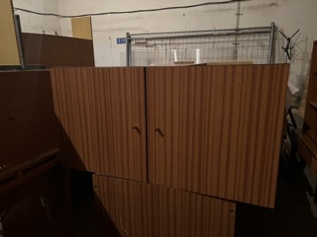 | 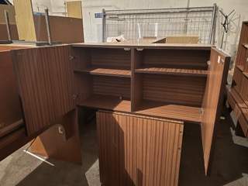 | Obývačková/kancelárska stena - skrinka |  |  |  | 1
4 | 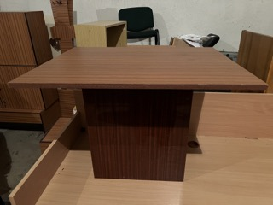 |  | Obývačková/kancelárska stena - konferenčný stolík |  |  |  | 1
5 | 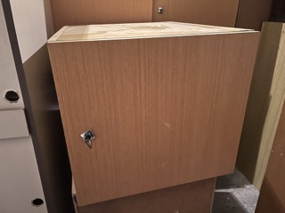 | 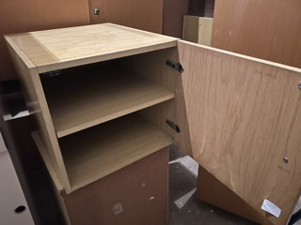 | Kontajner |  |  |  | 4
6 | 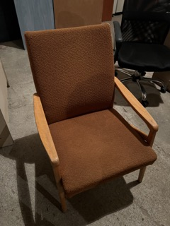 |  | Kreslo |  |  |  | 1
7 | 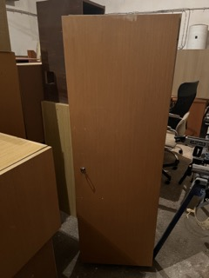 |  | Skriňa |  |  |  | 1
8 | 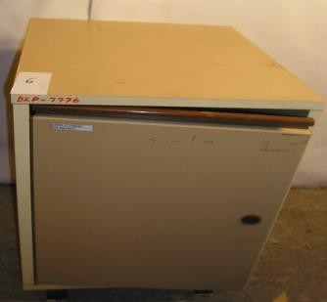 | 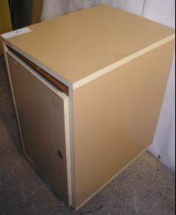 | Kontajner | 40 | 67 | 53 | 2
10 | 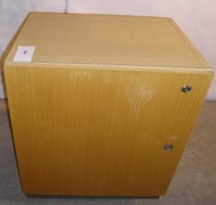 | 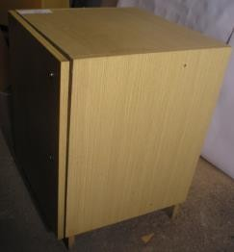 | Kontajner s podstavcom | 50 | 72 | 48 | 1
11 | 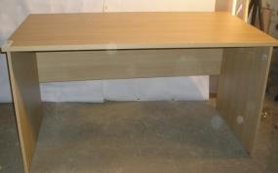 | 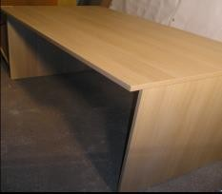 | Stôl kancelársky | 160 | 76 | 80 | 1
12 | 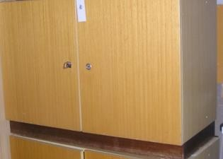 | 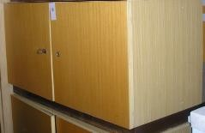 | Skrinka s pol. podstavcom | 100 | 71 | 47 | 3
13 | 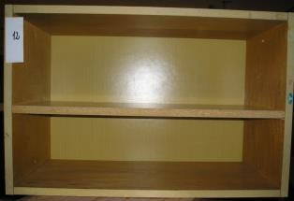 | 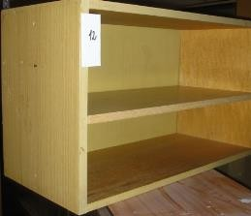 | Závesná polica | 68 | 45 | 30 | 1
14 | 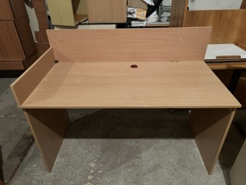 |  | Stôl kancelársky | 80 | 80 | 75 | 1
15 | 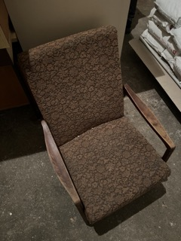 |  | Kreslo |  |  |  | 1
16
17
18
19

